Control Riesgo
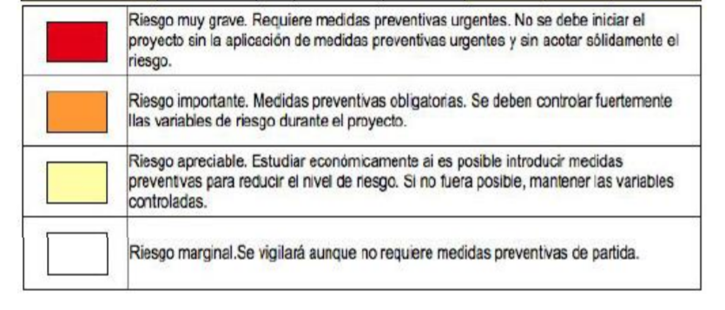
Control Riesgo |  |  |  | MATRIZ DE RIESGO
Externo |  |  |  | IMPACTO
Organizacional |  |  |  | Muy Bajo | Bajo | Medio | Alto | Muy Alto
Técnico |  |  |  | 1 | 2 | 3 | 4 | 5
Dirección de Proyecto | Probabilidad | Muy Alta | 5 | 5 | 10 | 15 | 20 | 25
 |  | Alta | 4 | 4 | 8 | 12 | 16 | 20
 |  | Medio | 3 | 3 | 6 | 9 | 12 | 15
 |  | Baja | 2 | 2 | 4 | 6 | 8 | 10
 |  | Muy Baja | 1 | 1 | 2 | 3 | 4 | 5

